aggregation_koboxlsx_prep_guide
In the KoBo xlsx form file, it is required to add additional fields to label questions for each sectors, help identification of groups, add score for weighting purposes etc.

Choices
 |  |  | Example
Add fiields | Description | Data values
vtype | Variable type | cat, ord
vscore | Variable Score for weighting | numbers and NA
vweight | Variable weight | specially for Do not know and No answer - low weight is assigned so that it does not affect the aggregation incase of mixed responses. Weight for 'No answer' is higher than half of 'Do not know'.

Example - field data values
vtype
cat
ord

vscore | Description
1
2
3

Yes, very satisfied | 1 | Higher score is assigned to the order that we want to consider incase of tie. Helps to take worst case scenario.
Yes, partially satisfied | 2
No, not satisfied | 3
Do not know / Unsure | NA
No answer | NA

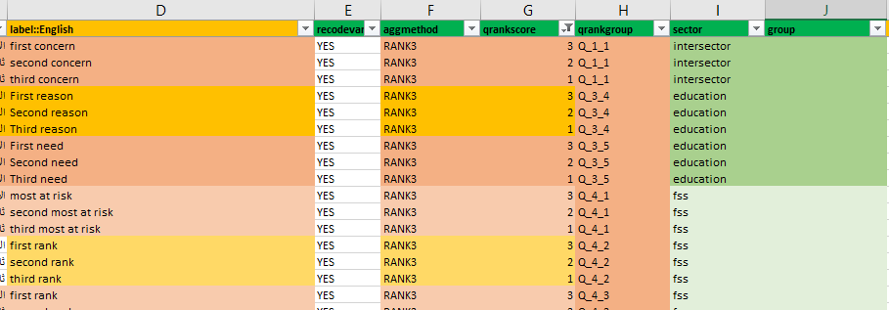
Survey
 |  |  | Example
Add fields | Description | Data Values
recodevar | Recode variable or not | YES, NO
aggmethod | Aggregation method | NA, CONCAT, SUM, RANK3
qrankscore | Rank order and score for weighting | 1=third rank, 2, 3=first rank
qrankgroup | Group identifier for the ranking variables
sector | Sector name
group | Group name to identify list of field names in the data which belongs together

Examples
sector
cccm
education
erl
fss
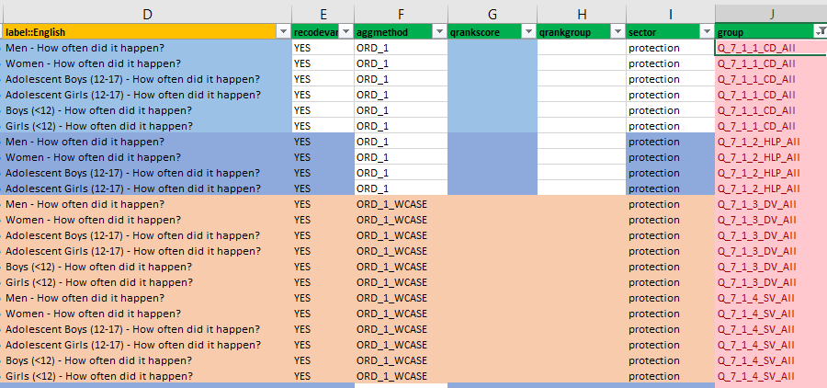
health
intersector
nfishelter
protection

